Blad1
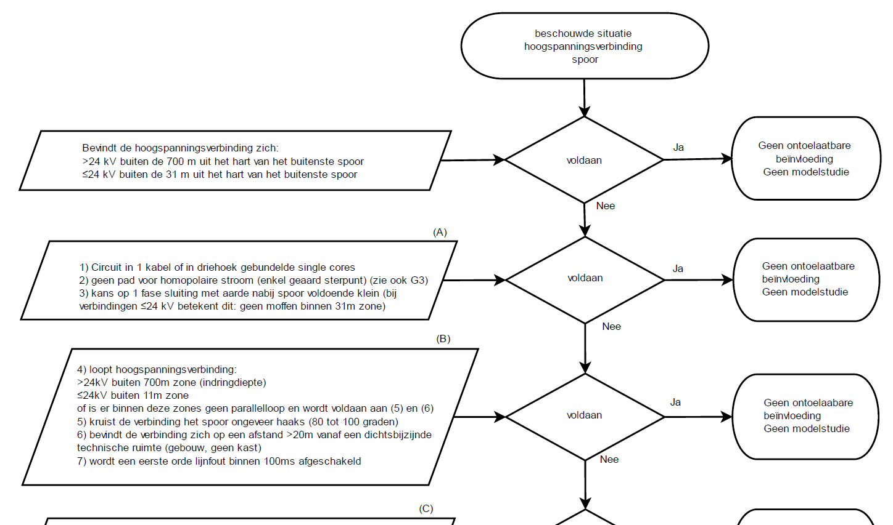
Stap | Beschrijving volgens RLN00398 v4 | Beschouwing in de Tool | Uitleg vraag | Benodigde Data | Screenshot | Wanneer Voldoet WEL (Ja) | Wanneer Voldoet NIET(Nee) | Data nodig bij een vervolgstap
0 | Bevindt de hoogspanningsverbinding zich: >24 kV buiten de 700 m uit het hart van het buitenste spoor ≤24 kV buiten de 31 m uit het hart van het buitenste spoor | Is spanningsniveau ≤24 kV | Is het spanningsniveau van de aan te leggen verbinding hoger dan 24kV | Geen, vraag beantwoorden spanningsniveau >24 kV (input gebruiker) |  | nvt | nvt | Ja, bij A2 & B4
 |  | Is de afstand tussen hart buitenste spoor en aan te leggen tracé < 700 meter | Bij >24 kV bepalen of het aan te leggen tracé verder weg komt dan 700 meter vanaf het hart van het buitenste spoor | Data ProRail: https://maps.prorail.nl/portal/apps/webappviewer/index.html?id=b27bc5d895da4d1b8d7fb5503a223a9e (publiek beschikbaar) https://mapservices.prorail.nl/arcgis/rest/services/ProRail_basiskaart_002/FeatureServer (Spoortakdeel/Wissel) DWG Tracé: Autocadbestand .dwg (Laagnaam: Traxcéxxx)/ Laag uit de TPG-Tool |  | Waarde afstand groter dan 700 meter | Waarde afstand kleiner of gelijk aan 700 meter | Nee
 |  | Is de afstand tussen hart buitenste spoor en aan te leggen tracé < 31 meter | Bij ≤24 kV bepalen of het aan te leggen tracé verder weg komt dan 31 meter vanaf het hart van het buitenste spoor | Data ProRail: https://maps.prorail.nl/portal/apps/webappviewer/index.html?id=b27bc5d895da4d1b8d7fb5503a223a9e (publiek beschikbaar) https://mapservices.prorail.nl/arcgis/rest/services/ProRail_basiskaart_002/FeatureServer (Spoortakdeel/Wissel) DWG Tracé: Autocadbestand .dwg (Laagnaam: xxx)/ Laag uit de TPG-Tool |  | Waarde afstand groter dan 31 meter | Waarde afstand kleiner of gelijk aan 31 meter | Nee
Wanneer stap 0 niet voldoet dan naar Stap A, Wanneer stap 0 wel voldoet dan genereer eenvoudige rapportage (zie template 1)
A1 | Circuit in 1 kabel of in driehoek gebundelde single cores | Eigenschappen van de kabel inzien | Hier bepalen wat de aanlegmethodiek van de kabel is (plat of driehoek of single core kabel) | Geen data benodigd, vraag aanlegmethodiek dmv keuzelijst (1=driefasekabel, 2=drie singles in driehoek, 3=drie singles in plat vlak) |  | Circuit zit in 1 kabel of gebundelde cores in driehoek, keuze 1 of 2 voldoet | Circuit zit niet in 1 kabel of gebundelde cores in driekhoek, keuze 3 voldoet niet | Nee
A2 | Geen pad voor homopolaire stroom (enkel geaard sterpunt) (zie ook G3) | Is spanningsniveau ≤24 kV, beantwoord bij stap 0 | Is het spanningsniveau van de aan te leggen verbinding hoger aan 24kV | Uitkomst stap 0 |  | Homopolaire stroom < 1A | Indien er geen pad is voor de homopolaire stroom of homopolaire stroom ≥ 1 A | Nee
 |  | Is de verbinding enkelzijdig geaard? | Indien enkelzijdig geaard dan kan er geen pad ontstaan voor homopoiaire stromen | Geen, vraag beantwoorden Is de verbinding enkelzijdig geaard (input gebruiker) |  | Antwoord op vraag is ja | Antwoord op vraag is nee | Nee
 |  | Is vorige vraag nee en is het spannings niveau >24 kV dan: Is er Cross-Bonding toegepast? | Indien Cross-Bonding is toegepast op de verbinding dan kan er geen pad ontstaan voor homopoiaire stromen | 1, Antwoord vraag A2 2, vraag beantwoorden Is er Cross-Bonding toegepast (input gebruiker) |  | Antwoord op vraag is ja | Antwoord op vraag is nee | Nee
A3 | Kans op 1 fase sluiting met aarde nabij spoor voldoende klein (Dit betekent dit: geen moffen binnen 31m zone) | Is de afstand tussen hart buitenste spoor en aan te realiseren mof < 31 meter | Indien mof binnen 31 meter van buitenste spoortak, dan melding geven | Data ProRail: https://maps.prorail.nl/portal/apps/webappviewer/index.html?id=b27bc5d895da4d1b8d7fb5503a223a9e (publiek beschikbaar) https://mapservices.prorail.nl/arcgis/rest/services/ProRail_basiskaart_002/FeatureServer (Spoortakdeel/Wissel) DWG Tracé: Autocadbestand .dwg (Laagnaam: Moffenxxx)/ Laag uit de TPG-Tool |  | Waarde afstand kleiner dan 31 meter | Waarde afstand groter of gelijk aan 31 meter | Nee
Wanneer stap A niet voldoet dan naar Stap B, Wanneer stap A wel voldoet dan genereer rapportage (zie template 2)
B4 | Loopt hoogspanningsverbinding: >24kV buiten 700m zone (indringdiepte) ≤24kV buiten 11m zone of is er binnen deze zones geen parallelloop en wordt voldaan aan (B5) en (B6) | Is de afstand tussen hart buitenste spoor en aan te leggen tracé < 700 meter |  | Data ProRail: https://maps.prorail.nl/portal/apps/webappviewer/index.html?id=b27bc5d895da4d1b8d7fb5503a223a9e DWG Tracé: Autocadbestand (3D) .dwg (Laagnaam: xxx) |  | Waarde afstand groter dan 700 meter | Waarde afstand kleiner of gelijk aan 700 meter | Nee
 |  | Is de afstand tussen hart buitenste spoor en aan te leggen tracé < 11 meter | Bij ≤24 kV bepalen of het aan te maken mof verder weg komt dan 31 meter vanaf het hart van het buitenste spoor | Data ProRail: https://maps.prorail.nl/portal/apps/webappviewer/index.html?id=b27bc5d895da4d1b8d7fb5503a223a9e DWG Tracé: Autocadbestand (3D) .dwg (Laagnaam: Moffenxxx) |  | Waarde afstand groter dan 11 meter of voldoet aan B5 en B6 | Waarde afstand kleiner of gelijk aan 11 meter en voldoet niet aan B5 of B6 | Nee
B5 | Kruist de verbinding het spoor ongeveer haaks (80 tot 100 graden) | Meting van de hoek van de kruising vn de verbinding en het spoor | Hier controleren we of bij de kruising van de aan te leggen verbinding en het spoor zich bevind tussen een hoek van 80 en 100 grdaen | Data ProRail: https://maps.prorail.nl/portal/apps/webappviewer/index.html?id=b27bc5d895da4d1b8d7fb5503a223a9e DWG Tracé: Autocadbestand (3D) .dwg (Laagnaam: Tracéxxx) |  | Hoek tussen spoor en verbinding is tussen 80 en 100 graden | Hoek tussen verbinding en spoor is kleiner dan 80 graden of groter dan 100 graden | Nee
B6 | Bevindt de verbinding zich op een afstand >20m vanaf een dichtsbijzijnde technische ruimte (gebouw, geen kast) | Afstandsmeting tussen verbinding en technische ruimtes van ProRail | Hier bepalen wat de afstand is tussen de aan te leggen verbinding en de dichtsbijzijde technische ruimtes van ProRail zijn | Data ProRail: https://www.arcgis.com/home/webmap/viewer.html?url=https%3A%2F%2Fmapservices.prorail.nl%2Farcgis%2Frest%2Fservices%2FEnergievoorzieningsysteem_005%2FFeatureServer%2F7&source=sd https://mapservices.prorail.nl/arcgis/rest/services/Energievoorzieningsysteem_005/FeatureServer (EV gebouwen) DWG Tracé: Autocadbestand (3D) .dwg (Laagnaam: xxx) |  | Afstand tussen verbinding en technische ruimte is groter dan 20 meter | Afstand tussen verbinding en spoor is kleiner of gelijk aan 20 meter | Nee
B7 | Wordt een eerste orde lijnfout binnen 100ms afgeschakeld | Is de afschakeltijd bij een eerste lijnfout kleiner of gelijk aan 100ms | Hier bepalen wat de afschakeltijd is bij een eerste lijnfout. | Geen, vraagstelling is een langsdiff. aanwezig of niet, wanneet het antwoord nee is een aanvullende vraag wat is de afschakeltijd van de aan te leggen verbding bij een eerste orde lijnfout? |  | Ja geselecteerd of een afschakeltijd klein of gelijk aan 100 ms | Nee geselecteerd of een afschakeltijd groter dan 100ms | Nee
Wanneer stap B niet voldoet dan naar Stap C (ProRail), Wanneer stap B wel voldoet dan genereer rapportage (zie template 3)

 |  | Template toesturen
 |  | Begeildend schrijven voor tool -> hoe willen we er door gaan stappen

